상품제안서
카프리 비접착 디스플레이거치대 | 상품코드: S37469

 |  |  |  |  |  |  | 02-713-8555 | www.synergygift.co.kr
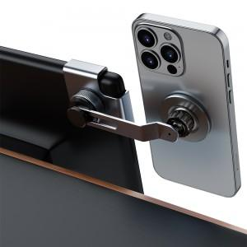 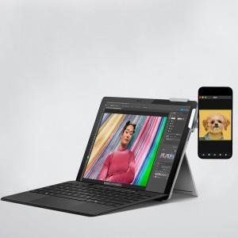 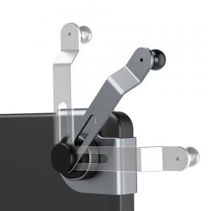

【상세/제작정보】 | <p>- 접착제를 사용하지 않는 내차에 흔적을 남기지 않는 거치대</p><p>- 디스플레이 형 차량 제품에 거치가 가능</p><p>- 간편하게 안전하게 안정적으로 사용가능</p><p>- 180도의 자유로운 회전, 55mm 슬라이딩 조절로 내차의 디스플레이를 가리지 않습니다</p><p>- 17mm 볼헤드로 현재가진 거치대와 호환이 가능합니다</p>

【인쇄/포장옵션】 | 레이저 / 포장지포장

【공급단가】 | 수량 | 50~ | 100~ | 500~ | 1,000~ | 2,000~
*VAT별도 | 단가 | 17,180원 | 16,540원 | 15,900원 | 15,270원 | 14,890원

【상품 URL】 | https://www.synergygift.co.kr:443/src/goods_detail.php?gdno=37469

